Sheet1
 | 30~40만원대 AMD (사무용 & 영상감상용) | 70(60)만원대 인텔 (FHD 중저사양 게이밍) | 인텔 80만원대 130만원대 150만원대 게이밍 PC (포토샵, 간단한 영상편집가능, FHD 게이밍 충분) |  |  | 150,180,220만 AMD 5600X~5800X (2060, 3070, 3080견적) (포토샵, 영상편집OK, 최고의 게이밍성능) |  |  | 200,240,280만 인텔 최고급 PC (QHD 100~144 게이밍, 원컴방송, 렌더인코딩, 편집) |  | 270,300,500만 AMD 5900X~5950X (QHD100~144게이밍 OK, 거기에 최고의 멀티성능 렌더/인코)
1. CPU선택 | 1. AMD 라이젠 3 3200G 2. AMD 라이젠3 PRO 4350G (르누아르) (멀티팩) 1번:119,350원 2번:191,630원 | 1. 인텔 코어i3-10세대 10100F (올코어 4.1 4c8t) (가성비의 인텔!! 대체품없음) 1번:104,040원 | 1. 인텔 코어i5-10세대 10400(F) 2. 인텔 코어i5-10세대 10600KF (코멧레이크S) (벌크) (2번은 특수 목적용으로 주식용컴 혹은 3060TI를 조합해 쓰기 좋다 AS가 짧으니 주의!!) 1번:185,340원 2번:218,350원 |  |  | 1. AMD 라이젠5-4세대 5600X (버미어) (멀티팩) 2. AMD 라이젠7-4세대 5800X (버미어) (벌크) 3. AMD 라이젠 5 3600 (차후 업글예정인분만 추천) 1번: 416,250원 2번:723,600원 3번:237,620원 |  |  | 1. 인텔 코어i7-10세대 10700KF 2. 인텔 코어i7-10세대 10850K (5900X 구하기가 어렵고.. 멀티성능+극한의 메모리 오버를 하실분 픽) 1번: 455,290원 , 2번:561,600원 |  | 1. AMD 라이젠 9 5950X (베르메르) 2. AMD 라이젠 9 5900X (베르메르) (구할수만 있다면.. ㅠㅠ) 1번:약 105~110만 2번:약 68~75만 (물건이 없어 가격이 일정치않음)
2. 쿨러 | AMD 기본쿨러 or (조이쿨 RGB-120 가격이 모든 걸 용서하는 12000원짜리 타워형 쿨러 입니다) | Intel 기본쿨러 or (조이쿨 RGB-120 가격이 모든 걸 용서하는 12000원짜리 타워형 쿨러 입니다) | 1. 10400의 경우 인텔 기본쿨러 (성능하락 없음 소음이 높은편) 2. ID-COOLING SE-224-XT BASIC or 써모랩 TRINITY WHITE LED 저소음시 (104용 공냉쿨러) 3. 에너맥스 LIQMAX III ARGB 240 (수냉쿨러 10600KF 벌크용) 1번: 0원 , 2번:27,390(40,630)원 , 3번:98,010원 |  |  | 1. ID-COOLING SE-224-XT BASIC or 써모랩 TRINITY WHITE LED 저소음시 (5600X용) 2. 에너맥스 LIQMAX III ARGB 240~360 (5600X PBO적용 혹은 5800X 사용시) 3. 리안리 GALAHAD AIO 240 ARGB (비교적 조용한 수냉) 1번: :27,390(40,630)원 , 2번:98,010~127,330원 , 3번:152,480원 |  |  | 1. 에너맥스 LIQMAX III ARGB 360 (가성비 쿨러) 2. NZXT KRAKEN X63 (성능/소음/AS 팔방미인) 3. 리안리 GALAHAD AIO 360 ARGB (BLACK) (이쁨/자주품절남) 1번: 127,330원 , 2번:196,890원 , 3번:216,000원 |  | 1. 에너맥스 LIQMAX III ARGB 360 (가성비 쿨러) 2. NZXT KRAKEN X63 (성능/소음/AS 팔방미인) 3. 리안리 GALAHAD AIO 360 ARGB (BLACK) (이쁨/자주품절남) 1번: 127,330원 , 2번:196,890원 , 3번:216,000원
3. 메인보드 | 1. EX A320M-GAMING 2. MSI A520M-A PRO (1번 추천 2번 가성비)DVI,HDMI 1번:83,930원 2번:81,330원 | 1. MSI H410M PRO 2. MSI MAG B460M 박격포 (1번은 가성비, 2번이 고급) 1번:87,750원 2번:141,750원 | 1. ASUS PRIME B460M-A (B460 방열판 있는것 중에 가장 싼녀석) (H410 쓸만한게 8~9만원) 1번:113,400원 | 2. MSI MAG B460M 박격포 (2.5G랜 + 튼튼한 전원부 + 큰 방열판) 2. ASRock B460M 스틸레전드 1번:141,750원 2번:131,610원 | 3. MSI Z490-A PRO (저렴한데 램오버 잘됨 10600KF 오버용) 2. ASUS PRIME Z490-V (벌크) 1번:208,660원 2번:198,720원 | 1. ASUS TUF Gaming A520M-PLUS (3사에서 팜 PBO가 좀낮게 터지는거 빼고는 쓸만 이슈없음) 1번:117,670원 | 2. ASUS PRIME X570-P/CSM (X570 20만초에서 드라이버 모스씀 B550 대부분 품절이니 이걸로) 1번:235,210원 | 3. B550 게이밍 엣지, TUF B550-PLUS, B550M 박격포, STRIX B550-A (싹다 품절인데 혹시 들어오면 사세요) | 1. MSI MPG Z490 게이밍 엣지 WIFI (무난무난) 2. MSI MEG Z490 유니파이 (고품질 전원부) 3. ASUS TUF Gaming Z490-PLUS (램오버 좀덜됨 가성비) 1번:276,100원 2번:429,000원 3번:259,600 |  | 1. ASUS PRIME X570-PRO/CSM (대원/STCOM) 2. ASUS ROG CROSSHAIR VIII IMPACT (램오버 장난감) 3. GIGABYTE X570 AORUS MASTER (튼실한 전원부 + 확장성) 1번:328,900원 2번:530,200원 3번:501,380원
4. 메모리 | 삼성전자 DDR4 4G PC4-21300 (정품) 총 8G (램 오버를 위해 삼성램 only) 1번:21,450 X 2 42,900원 | 1. 삼성전자 DDR4 8G x2ea PC4-21300 (정품) 총 16G (i5급까지는 2666만 적용됨) 1번:41,470 X 2 82,940원 | 1. 삼성전자 DDR4 8G x2ea PC4-21300 (정품) 총 16G (램 오버를 위해 삼성램 only) 2. GeIL DDR4-2666 CL19 PRISTINE (삼성램 폭등시 대체 오버X) 1번:41,470 X 2 82,940원 (2번:34,240 X 2 68,480원) |  |  | 1. 삼성전자 DDR4 8G x2ea PC4-21300 (정품 2666) X 2EA 총 16G (가벼운 램오버) 2. GeIL DDR4-3200 CL22 PRISTINE (삼성램 폭등시 대체 오버X) (램오버 안할사람 품절 빨리될수있음) 3. G.SKILL DDR4-3600 CL16 TRIDENT Z NEO C 패키지 (XMP 넣고 쓸사람) 1번:41,470 X 2 82,940원 2번:34,240 X 2 68,480원 3번:181,050원 |  |  | 1.삼성전자 DDR4 8G PC4-21300 (정품) X 2EA 2. TeamGroup T-Force DDR4-3600 CL14 XTREEM ARGB 패키지 (램 4000 이상오버) 1번:41,470 X 2 82,940원 2번:273,620원 |  | 1. 삼성전자 DDR4-3200 (16GB) X 2EA 2. G.SKILL DDR4-3600 CL16 TRIDENT Z NEO C 패키지 (32GB(16Gx2)) (XMP용) 1번:171,020원 2번:296,670원
5. 그래픽 | VEGA (내장그래픽) 가격 : 0원 | 1.1660 SUPER STORM X Dual OC 2.1660 SUPER 게이밍 X 트윈프로져7 3.GIGABYTE 라데온 RX 5500 XT Gaming OC 1번:307,920원 2번:306,290원 3번:239,000원 | 1. 이엠텍 지포스 GTX 1660 SUPER STORM X Dual OC 2. MSI 1660 SUPER 게이밍 X 트윈프로져7 1번:307,920원 2번:306,290원 | 1. 이엠텍 지포스 RTX 3060 Ti BLACK EDITION OC (8+8전원) 2. COLORFUL iGAME 지포스 RTX 3060 Ti Ultra OC (8+8전원) 3. MSI 지포스 RTX 3060 Ti 벤투스 2X OC (8+8중 가장 저렴 발열있음) 4. 2060은 선택하지말고 50TI나 60 1월에 나올때까지 존버 1번:618,200원 2번:590,700원 3번:564,300원 |  | 1. 이엠텍 지포스 RTX 3060 Ti BLACK EDITION OC (8+8전원) 2. 갤럭시 GALAX 지포스 RTX 3060 Ti EX WHITE (현금가일때 픽) 1번:618,200원 2번:573,530원 | 1. 이엠텍 지포스 RTX 3070 BLACK EDITION OC 2. COLORFUL iGAME 지포스 RTX 3070 Ultra OC (화이트) 1번:737,000원 2번:732,600원 | 1. ASUS TUF Gaming 지포스 RTX 3080 O10G OC (사실상 구하기 어렵슴) 2. 그외 아무 3080 가격은 100~120만 사이 | 1. 이엠텍 지포스 RTX 3070 BLACK EDITION OC 2. GIGABYTE 지포스 RTX 3070 Gaming OC (제품은 괜춘 as아쉽) 1번:737,000원 2번:744,700원 | 1. ASUS TUF Gaming 지포스 RTX 3080 O10G OC (사실상 구하기 어렵슴) 2. 그외 아무 3080 가격은 100~120만 사이 | 1. 이엠텍 지포스 RTX 3070 BLACK EDITION OC 2. GIGABYTE 지포스 RTX 3070 Gaming OC (제품은 괜춘 as아쉽) 1번:737,000원 2번:744,700원 | 1. ASUS TUF Gaming 지포스 RTX 3080 O10G OC 2. 그외 아무 3080 3. GPGPU의 경우 아무 3090 1~2번:100~120만 3번:210~240만
6. SSD (HDD) | 1. Western Digital WD Blue 3D SSD (250GB) 2. 마이크론 Crucial MX500 (1번과 2번중 구매시점 저렴이로) 1번:45,690원 2번:47,300원 | 1. Western Digital WD Blue 3D SSD (250GB) 2. 마이크론 Crucial MX500 (1번과 2번중 구매시점 저렴이로) 1번:45,690원 2번:47,300원 | 1. Western Digital WD Blue 3D SSD (250GB) 2. 마이크론 Crucial MX500 (1번과 2번중 구매시점 저렴이로) 1번:45,690원 2번:47,300원 | 1. 삼성전자 PM981a M.2 2280 병행수입 (970 에보 플 OEM) 2. 970 EVO M.2 2280 (500GB) (AS 5년) 3. Western Digital WD Blue 3D SSD (500) or 마이크론 Crucial MX500 1번:82,780원 2번:112,360원 3번:74,180원 |  | 1. 삼성전자 PM981a M.2 2280 병행수입 (970 에보 플 OEM) 2. 970 EVO M.2 2280 (500GB) (AS 5년) 3. Western Digital WD Blue 3D SSD (500) or 마이크론 Crucial MX500 1번:82,780원 2번:112,360원 3번:74,180원 |  |  | 1. 970 EVO M.2 2280 (500GB) 2. 삼성전자 PM981a M.2 2280 병행수입 (970 에보 플 OEM) 3. Western Digital WD Blue 3D SSD (500) or 마이크론 Crucial MX500 1번:112,360원 2번:82,780원 3번:74,180원 |  | 1. 970 EVO M.2 2280 (500GB) 2. 삼성전자 PM981a M.2 2280 병행수입 (970 에보 플 OEM) 3. Western Digital WD Blue 3D SSD (500) (예산이 빡빡할때만) 1번:112,360원 2번:82,780원 3번:74,180원
7. 파워 | 1. 마이크로닉스 Classic II 500W Single Rail 85+ 2. FSP HYPER K 500W 80PLUS Standard 230V 1번:44,620원 2번:44,900원 | 1. 마이크로닉스 Classic II 500W Single Rail 85+ 2. FSP HYPER K 500W 80PLUS Standard 230V 1번:44,620원 2번:44,900원 | 1. 마이크로닉스 Classic II 500W Single Rail 85+ 2. FSP HYPER K 500W 80PLUS Standard 230V 1번:44,620원 2번:44,900원 | 1. 시소닉 S12III Bronze SSR-650GB3 Single Rail 2. 마이크로닉스 Classic II 600W Single Rail 85+ 1번:76,450원 2번:55,450원 | 1. Antec EAG PRO 750W 80PLUS GOLD 모듈러 2. 마이크로닉스 Classic II 700W 80PLUS 230V EU 1번:111,100원 2번:71,000원 | 1. 시소닉 S12III Bronze SSR-650GB3 Single Rail 2. 마이크로닉스 Classic II 600W~700W Single Rail 85+ 1번:76,450원 2번:55,450~71,000원 | 1. Antec EAG PRO 750W 80PLUS GOLD 모듈러 2. 마이크로닉스 Classic II 700W 80PLUS 230V EU (3060TI~3070용) 1번:111,100원 2번:71,000원 | 1. 델타 GPS-850HB 80PLUS PLATINUM (선좀짧음) 2. FSP HYDRO PTM PRO 850W 80PLUS PLATINUM (3080용) 1번:165,860원 2번:201,170원 | 1. Antec EAG PRO 750W 80PLUS GOLD 모듈러 2. 시소닉 FOCUS GOLD GM-750 Modular (일시품절) 1번:111,100원 2번:127,650원 | 1. 델타 GPS-850HB 80PLUS PLATINUM (선좀짧음) 2. FSP HYDRO PTM PRO 850W 80PLUS PLATINUM (3080용) 1번:165,860원 2번:201,170원 | 1. FSP HYDRO G PRO 1000W 80PLUS Gold Full Modular 2. 시소닉 PRIME GOLD GX-1000 Full Modular 3. 델타 GPS-850HB 80PLUS PLATINUM 1번:203,500원 2번:293,550원 3번:165,860원
8. 케이스 | 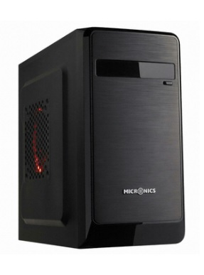 마이크로닉스 루키 가격: 20,900원 | 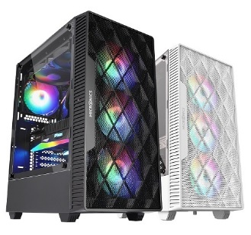 마이크로닉스 Master M60 메쉬 (블랙) 가격: 32,230원 | 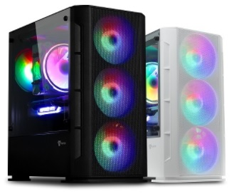 아이구주 HATCH 6 플렉스 메쉬 강화유리 미니 (M-ATX 보드까지만 장착) 가격: 34,780원 | 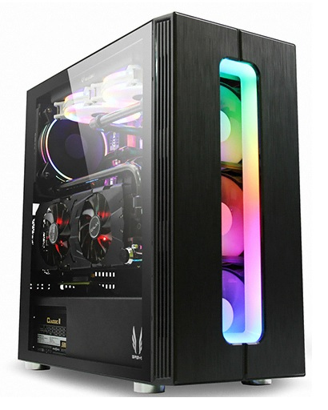 3RSYS S700 에스프레소 CT BLACK (공냉쿨러 선택시 권장) 가격: 62,680원 | 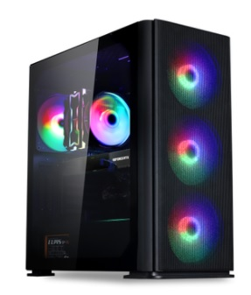 아이구주 HATCH 8 인피니티 메쉬 강화유리 (블랙) (2열수냉 선택시 권장) 가격: 56,000원 | 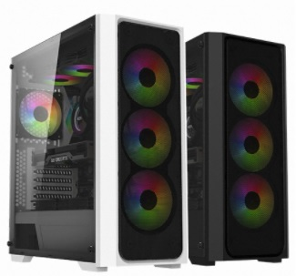 BRAVOTEC SWORD S830 RGB 타이탄 글래스 (블랙) 가격: 58,860원 | 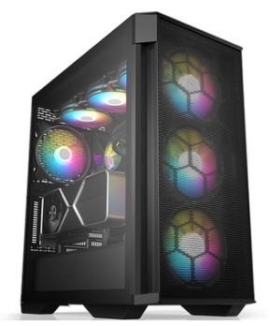 BRAVOTEC GUARDIAN 3100M ARGB 타이탄 글래스 가격: 86,700원 | 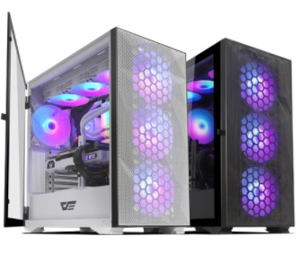 darkFlash DLX21 RGB MESH 강화유리 (화이트/블랙) 가격: 83,470/81,860원 | 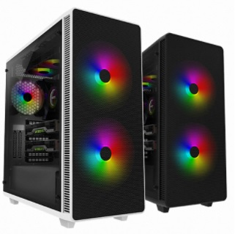 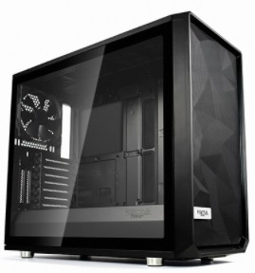 BRAVOTEC GUARDIAN 1200M 타이탄 글래스 (블랙) 가격: 117,710원 | Fractal Design Meshify S2 강화유리 가격: 219,220원 (일부 보드의경우 방열판 간섭으로 수냉쿨러 전면 장착이 필요) | 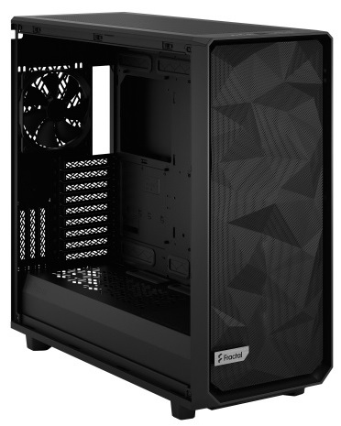 Fractal Design Meshify 2 XL Dark 강화유리 가격: 306,680원 | 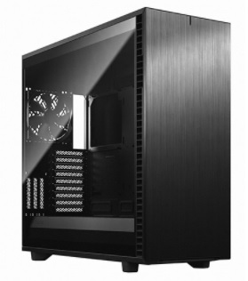 Fractal Design Define 7 XL Dark 강화유리 가격: 349,070원
총평가 | 저사양 게임 (롤, 카트) 및 사무용 (엑셀, 한글, 웹서핑)에 적합 다만 윈7 사용유저라면 라이젠 내장그래픽을 사용할수없으니 주의 나름 쿼드코어의 능력으로 사무용으로는 넉넉함 1번기준 합계금액: 357,390원 2번기준 합계금액: 427,070원 | 가성비 킹의 CPU 7700과 동일한성능에 단 10만원!! 1660S와 조합하면 어지간한 게임을 즐겁게 즐깁니다 (FHD기준) 저렴하게 게임좀 즐기고자 할때 선택할수있는 마지노선의 견적 (1650S가 현재 단종 수순에 드러감) 1번기준 합계금액: 705,190원 | 배그,몬헌,디비전,로아 등등 최신게임을 중옵으로 즐길수있음 (FHD 60~120) 1660~3060까지는 10400으로도 충분히 커버가 되니 그래픽만 차후에 3060으로 업그레드도 가능!! (간단한 영상편집 포토샵도 OK) 10400+1660S (기쿨): 814,690원 | 3060TI를 사용한견적 성능은 2080S 와 동일한 성능을 보임 트리플A급 게임도 풀옵으로 FHD에서는 부족함 없이 즐김 다만 CPU의 성능이 약간 부족해서 최소 프레임은 평균프레임에 비해 약간 아쉬울수 있음! 10400+3060TI (공냉): 1,277,530원 | 3060TI에 10400이 다소 아쉬워 10600K 오버클럭을 이용해서 커버해준 견적 5600X+3060TI 견적과 가격적으로 비슷 게이밍성능은 5600X가 약간 좋은편 이쪽은 오버를 즐기고 굳이 인텔로 간다 할때 선택할수있는 정도? 10600K+3060TI+Z490: 1,476,040원 | 10700K를 압도하는 게이밍성능 특히 국내 인기 온라인 게임에서 10900 과도 비빌정도의 높은 성능을 보여줌 5600X면 3080까지도 커버될정도로 게이밍에서는 좋은 CPU라 3060TI와 궁합은 더할나위없다 5600X+3060TI (224): 1,480,540원 | 3070의 성능은 2080TI와 맞먹으며 게이 밍에 뛰어난 5600X 조합으로 현존 어떤 게임이든 가볍게 돌림 QHD 모니터를 사용한다면 나쁘지 선택 다만 4K 풀옵은버거운 감이 있으니.. 3080을 보자 5600X+3070+X570+수냉 : 1,849,990원 | 3090을 넣은것과 게이밍 성능차이는 별로없다 최고의 게이밍 PC로 보셔도 무방 순수 게임을 즐긴다면 최고의 선택 이며 돈이 가깝지않은 성능을 보인다 4K도 중상옵으로 커버됨! 5600X+3080+2열수냉+850W파워 : 2,164,520원 | 3070의 경우 2080TI와 흡사한 성능으로 모든게임을 FHD 풀옵으로 즐겁게 즐길수있으며 QHD 중옵 상옵으로 144를 즐길정도로 뛰어난 성능을 보여준다 단점은 5600X대비 가성비가 떨어지고 램오버를 높게 하지않으면 오히려 뒤쳐짐 10700KF+3070+삼성 : 2,019,830원 | 3080의 경우 2080TI 대비 20% 높은 성능으로 (90빼면) 명실공히 최고의 게이밍 그래픽카드 (90은비쌈) 다만 5600X대비 게이밍성능이 크게 나은것도 아니고 멀티성능이 필요한대 5900X를 구하지못한다의 경우를 제외하곤 지금사기엔좀.. 10850K+3080+튜닝램 : 2,736,090원 | 환상종의 CPU.. 가끔 모습을 보인다는 소리가 들려온다 실제품을 손에쥔자가 손꼽힌다는.. 유니콘 같은 제품 세간의 평으로는 작업/게이밍 양방에서 최고의 성능을 보인다고.. 5900X+3070+삼성램+X570 = 2,716,790원, 2,979,790원(3080) | 환상종의 CPU2.. 가끔 모습을 볼수있 다는 소리가 들려온다 드레곤 같은 환상종으로 최고의 멀티성능과 게이밍 성능을 가지고있다는 세간의 평이 있다.. 5950X+3080+튜닝램+프라임프로 = 3,497,830원, 4,747,830원(3090)

